상품제안서
(근로자의날) 라이트호텔무지40 130g 3P 세트 | 상품코드: S23323

 |  |  |  |  |  |  | 02-713-8555 | www.synergygift.co.kr
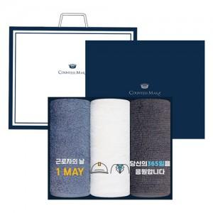

【상세/제작정보】

【인쇄/포장옵션】 | 실크, 자수 / 케이스+쇼핑백

【공급단가】 | 수량 | 35~ | 100~ | 500~ | 1,000~ | 2,000~
*VAT별도 | 단가 | 13,630원 | 12,620원 | 12,420원 | 12,120원 | 11,810원

【상품 URL】 | https://www.synergygift.co.kr:443/src/goods_detail.php?gdno=23323

